Estadísticas
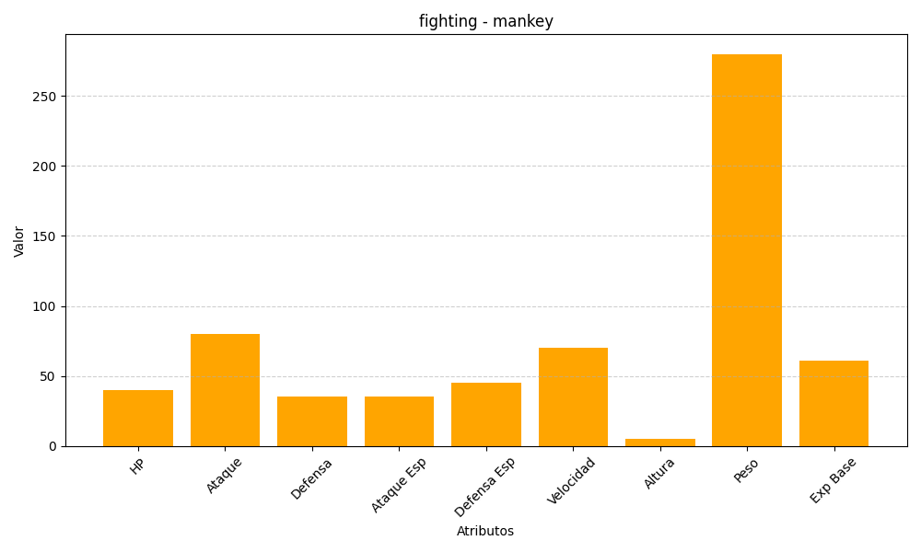
ID | Nombre | Tipo | HP | Ataque | Defensa | Ataque Especial | Defensa Especial | Velocidad | Altura | Peso | Experiencia Base
56 | mankey | fighting | 40 | 80 | 35 | 35 | 45 | 70 | 5 | 280 | 61

